상품제안서
홍보 응원 판촉 기념 답례품 스포츠 타올 부분인쇄 자가드 40 | 상품코드: F28210

 |  |  |  |  |  |  | 02-412-0044 | www.easy1.co.kr
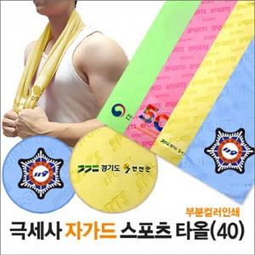

【상세/제작정보】 | 최소주문수량 100개 미만 주문 시, 소량인쇄비 별도문의 인쇄문의 -25x8cm 350원 -25x25cm 600원 포장 별도 문의 -종이케이스 250원추가 -원통케이스 350원추가 -슬라이드파우치 500원 추가

【인쇄/포장옵션】 | 스티커 / OPP(비닐)

【공급단가】 | 수량 | 100~ | 300~ | 500~ | 1,000~ | 3,000~
*VAT별도 | 단가 | 3,000원 | 2,950원 | 2,870원 | 2,820원 | 2,750원

【상품 URL】 | https://dev.easy1.co.kr:443/src/goods_detail.php?gdno=28210

